Лист1
Код | Изображение | Название | Количество | 0 шт
LETSCATS0101 |  | МУРРИТ
LETSCATS0104 |  | МУРЧА
LETSCATS0105 | 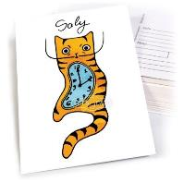 | САЛИ
LETSCATS0107 |  | БАКСИ
LETSCATS0108 | 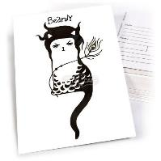 | БЁРДИ
LETSCATS0109 |  | УОНДИ
LETSCATS0110 | 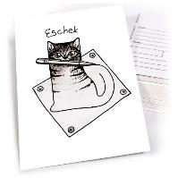 | ЭШЕК
LETSCATS0201 |  | МУРКУРИ
LETSCATS0211 | 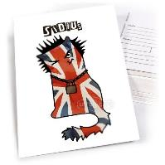 | СИДИУС
LETSCATS0213 | 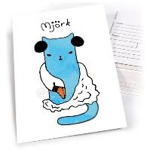 | МЬОРК
LETSCATS0301 | 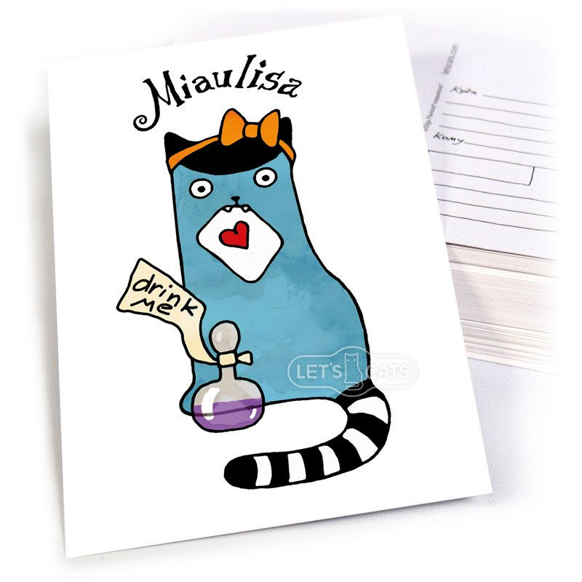 | МЯУЛИСА
LETSCATS0303 | 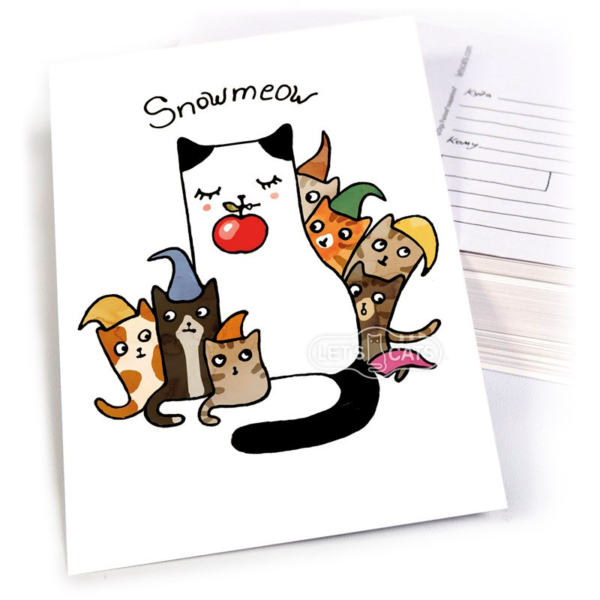 | СНОУМЯУ И СЕМЬ КОТИКОВ
LETSCATS0305 |  | МУРМЕЙД
LETSCATS0309 |  | РЕД ХЕТ КЕТ
LETSCATS0311 | 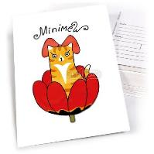 | МИНИМЯУ
LETSCATS0312 | 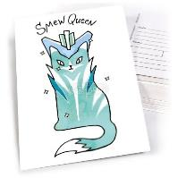 | СМЯУ КВИН
LETSCATS0313 | 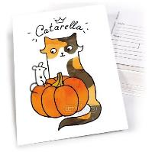 | КАТАРЕЛЛА
LETSCATS04 |  | НАУЧНЫЕ КОТИКИ
LETSCATS0401 | 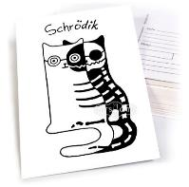 | ШРЁДИК
LETSCATS0402 |  | БРАТЬЯ ЛЮМЯУР
LETSCATS0403 | 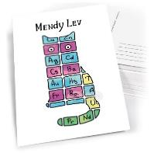 | МЕНДИ ЛЕВ
LETSCATS0404 |  | ГА ГА
LETSCATS0405 | 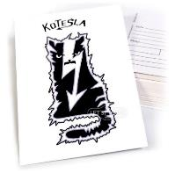 | КОТЕСЛА
LETSCATS0406 |  | МЬЮТОН
LETSCATS0411 | 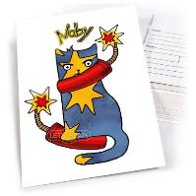 | НОБИ
LETSCATS0413 |  | КИТТИ РАЙТ
LETSCATS0501 | 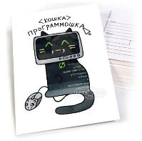 | КОШКА ПРОГРАММОШКА
LETSCATS0502 |  | КОТЕЙКА ШВЕЙКА
LETSCATS0503 |  | КОШКА ВОСПИТОШКА
LETSCATS0504 |  | КОШКА ПОВАРЁШКА
LETSCATS0506 | 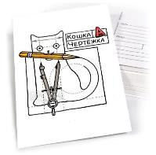 | КОШКА ЧЕРТЁЖКА
LETSCATS0508 |  | КИСА МЕНЕДЖЕРИСА
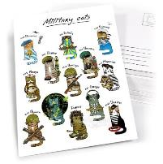 LETSCATS06 |  | ВОЕННЫЕ КОТИКИ
LETSCATS0601 | 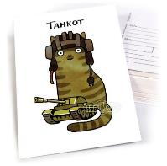 | ТАНКОТ
LETSCATS0602 |  | КОТ СВЯЗУН
LETSCATS0603 |  | КОТ МЕДУН
LETSCATS0611 | 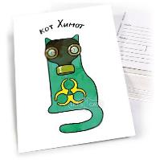 | КОТ ХИМОТ
LETSCATS0612 | 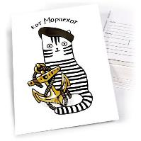 | КОТ МОРПЕХОТ
LETSCATS0901 |  | ЧЕРРОЛ
LETSCATS0905 | 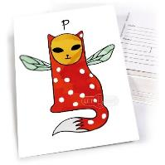 | ПИ
LETSCATS0906 |  | КИСЕЙ-КИСЁНАГОН
LETSCATS1007 | 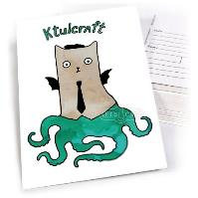 | КТУЛКРАФТ
LETSCATS1003 | 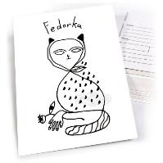 | ФЕДОРКА
LETSCATS0910 | 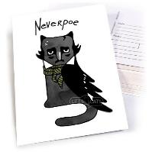 | НЕВЕРПО
LETSCATS1801 |  | СВЕРХКОТ ФИЦШЕК
LETSCATS0911 | 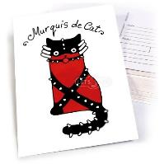 | МУРКИЗ ДЕ КАТ
LETSCATS1101 | 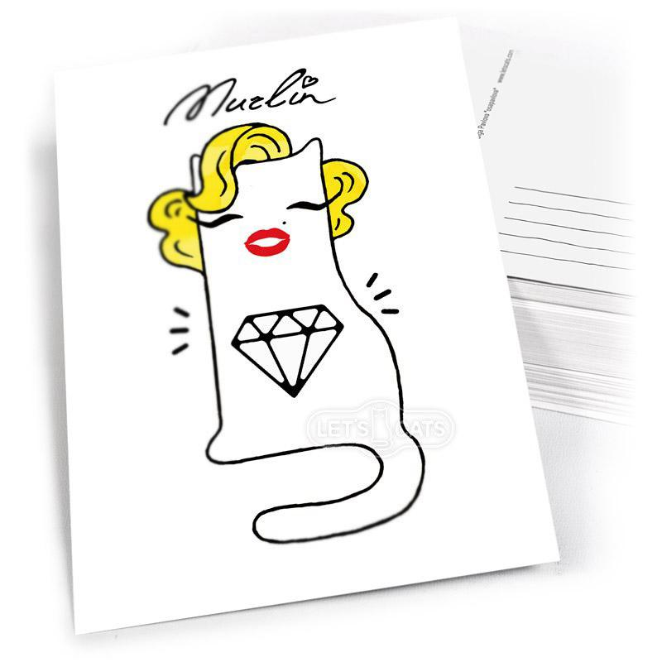 | МУРЛИН
LETSCATS1102 | 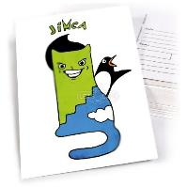 | ДЖИМКА
LETSCATS1402 |  | КОТ-СОВА
LETSCATS1403 | 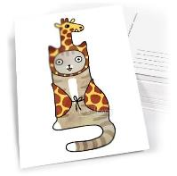 | КОТ-ЖИРАФ
LETSCATS1408 |  | КОТ-ПАНДА
 LETSCATS1409 |  | КОТ-РОБОТ
LETSCATS2003 | 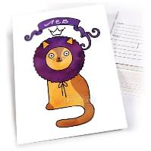 | ЛЕВ
LETSCATS2005 |  | ВОДОЛЕЙ
LETSCATS1501 | 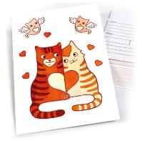 | КОТОМУРЧИКИ
LETSCATS1502 |  | ЛЕПРЕКОТ
LETSCATS1503 | 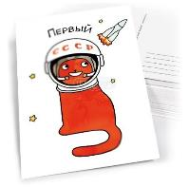 | ПЕРВЫЙ
 LETSCATS1504 |  | ПЕТРОКОТ
LETSCATS2102 | 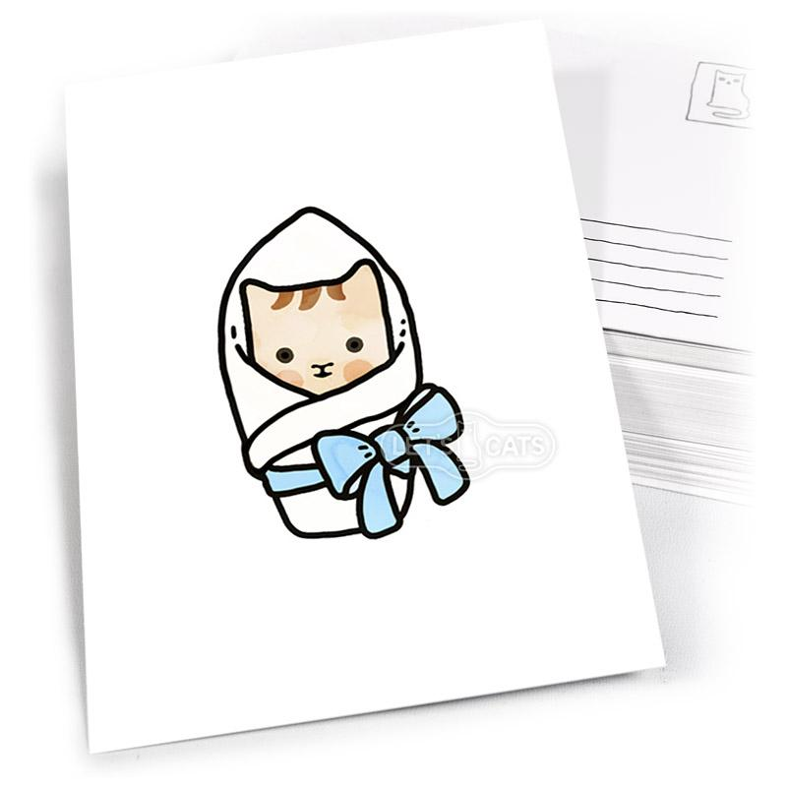 | MICRO CAT
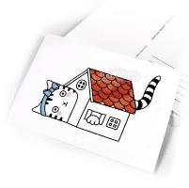 LETSCATS2202 |  | Я В ДОМИКЕ
 LETSCATS2203 |  | БОЛЬШАЯ КОШКА
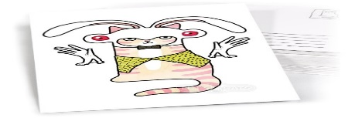 LETSCATS2204 |  | КОТ КРОЛИК
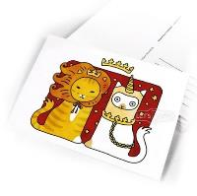 LETSCATS2207 |  | КОТЫ ЛЕВ И ЕДИНОРОГ
LETSCATS2209 | 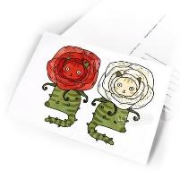 | КОТЫ РОЗЫ
Адрес: |  |  |  | 2023-07-05

